Instruction_Sondage_Bilan
 |  | Programme SODEXPORT — Aide à l’exportation et au rayonnement culturel Volet 3 - Multisecteurs
 |  |  | Volet 3 — Présence collective dans les marchés et foires, et autres activités d’exportation
 |  |  |  |  |  | Sondage de bilan pour participants
 |  |  |  |  |  | dernière mise à jour : 11 juin 2024

INSTRUCTIONS SONDAGE DE BILAN

Les questions du sondage sont destinées à recueillir des informations dans le but de mesurer les retombées des activités de développement des entreprises québécoises.
L'information demandée se rapporte uniquement aux activités de développement de marché ou de rayonnement international réalisées dans le cadre du présent événement.
Le Sondage de bilan s'adresse uniquement aux participants québécois de l'événement. La contribution des participants ne doit pas être comptabilisée avec celle du client requérant.

1. | Créer un sondage en dupliquant le modèle ci-dessous du Sondage_Bilan avec Microsoft Forms
2. | Téléverser le fichier de réponses obtenues (données brutes sans altérations, modifications, suppressions ou agrégation) via la plateforme SOD@ccès - Tâche Sondage bilan pour participants

Cliquer sur le lien ci-dessous pour dupliquer le sondage
Lien vers le modèle de sondage: |  |  |  | https://forms.office.com/Sondage_de_bilan

1. | Après avoir cliqué sur le lien du modèle de sondage, cliquer sur Dupliquer

2. | Modifier le titre du sondage en fonction de votre événement

3. | Modifier les paramètres
 |  | Cliquer sur les 3 points en haut à droite de l'écran
 |  | Cliquer sur Paramètres | Déterminer qui peut répondre |  | Déterminer une date limite pour obtenir les réponses
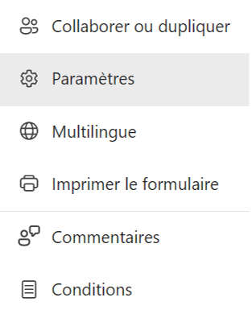
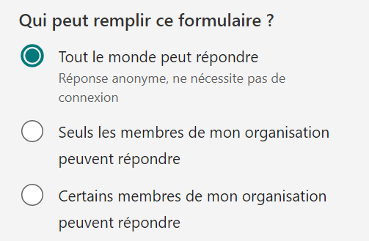
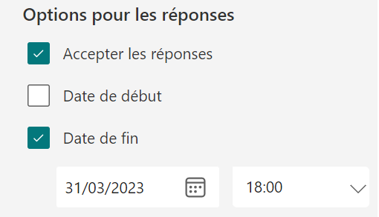

4. | Faire parvenir le lien vers le sondage à tous les participants
 |  | Cliquer sur Collecter les réponses

 |  | Copier le lien vers le sondage et le faire parvenir aux participants de l'événement

 |  | Dans la section Réponses du sondage, cliquer sur Ouvrir dans Excel

Si une autre plateforme de sondage est utilisée
1. | Les questions obligatoires doivent absolument être incluses tel qu'elles sont présentées dans l'onglet Questions_Obligatoires cliquez ici
2. | Téléverser le fichier de réponses obtenues (données brutes sans altérations, modifications, suppressions ou agrégation) via la plateforme SOD@ccès - Tâche Sondage bilan pour participants

